Exercícios ilustrados
CATÁLOGO ILUSTRADO

Clique no nome do exercício em qualquer treino para abrir sua ficha. As alternativas não são necessariamente equivalentes em carga ou dificuldade.

← ÍNDICE

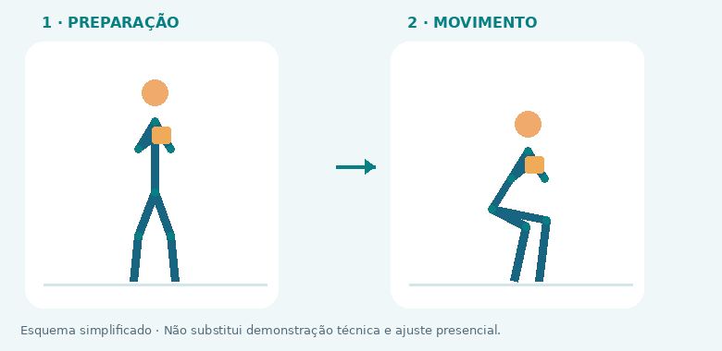
01 · AGACHAMENTO GOBLET
FOCO: Quadríceps / glúteos

COMO FAZER: Segure o peso junto ao peito. Agache entre os quadris, com pés inteiros apoiados, e levante sem perder o controle.

EVITE: Calcanhares levantarem e joelhos perderem o alinhamento.

ALTERNATIVA: Agachamento até banco

↑ ÍNDICE

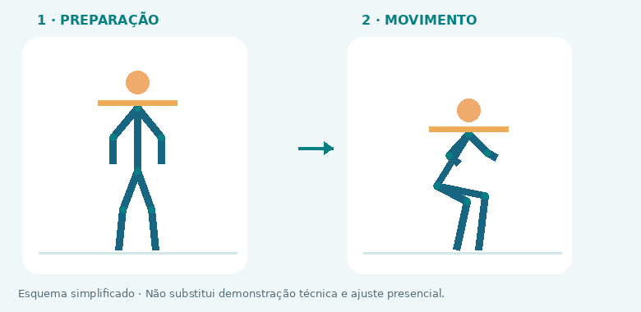
02 · AGACHAMENTO COM BARRA
FOCO: Quadríceps / glúteos

COMO FAZER: Apoie a barra na parte muscular das costas, ajuste as travas e desça até a amplitude que controla. Use rack com barras de segurança.

EVITE: Perder a firmeza do tronco ou tentar carga sem segurança.

ALTERNATIVA: Agachamento goblet

↑ ÍNDICE

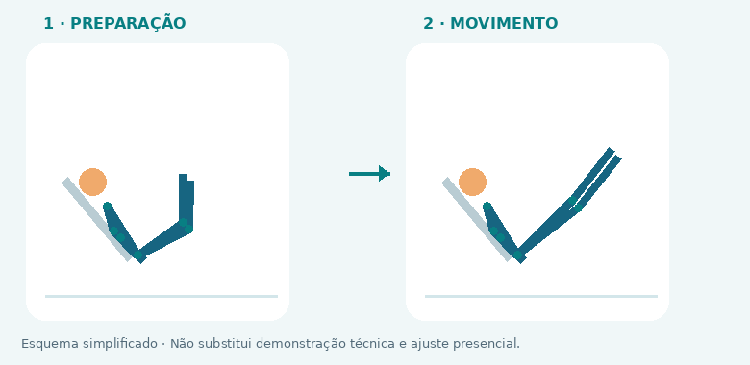
03 · LEG PRESS
FOCO: Quadríceps / glúteos

COMO FAZER: Mantenha quadril e costas apoiados. Flexione sem arredondar a lombar e empurre a plataforma de forma controlada.

EVITE: Descer até o quadril descolar ou estender bruscamente os joelhos.

ALTERNATIVA: Agachamento goblet

↑ ÍNDICE

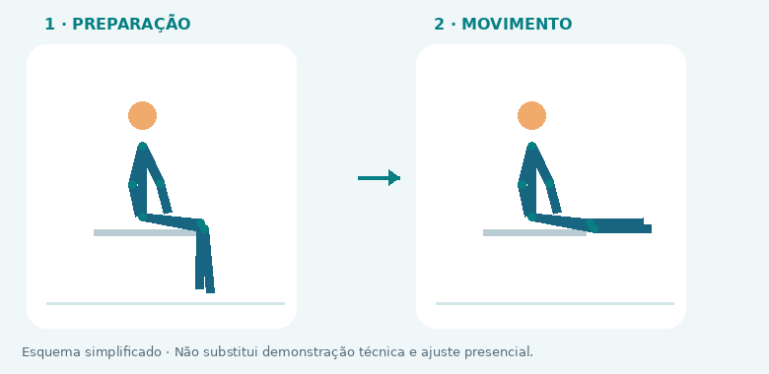
04 · CADEIRA EXTENSORA
FOCO: Quadríceps

COMO FAZER: Alinhe o eixo da máquina ao joelho. Estenda de forma controlada e retorne sem soltar a carga.

EVITE: Balançar o corpo ou usar amplitude dolorosa.

ALTERNATIVA: Agachamento até banco

↑ ÍNDICE

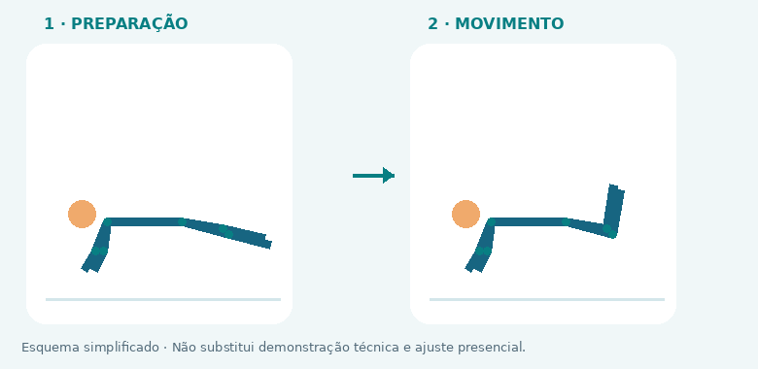
05 · MESA FLEXORA
FOCO: Posterior de coxa

COMO FAZER: Ajuste o aparelho ao joelho. Flexione os joelhos sem elevar o quadril do apoio.

EVITE: Compensar com a lombar.

ALTERNATIVA: Flexora sentada

↑ ÍNDICE

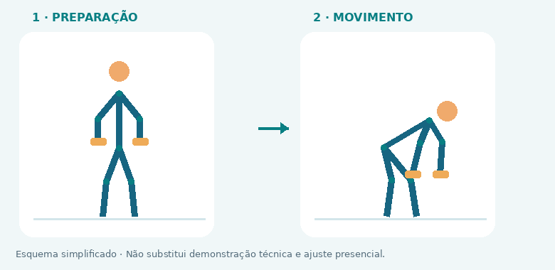
06 · TERRA ROMENO COM HALTERES
FOCO: Posterior / glúteos

COMO FAZER: Com joelhos levemente flexionados, leve o quadril para trás. Mantenha os pesos perto das pernas e retorne estendendo o quadril.

EVITE: Arredondar a coluna ou transformar o movimento em agachamento.

ALTERNATIVA: Extensão de quadril na polia

↑ ÍNDICE

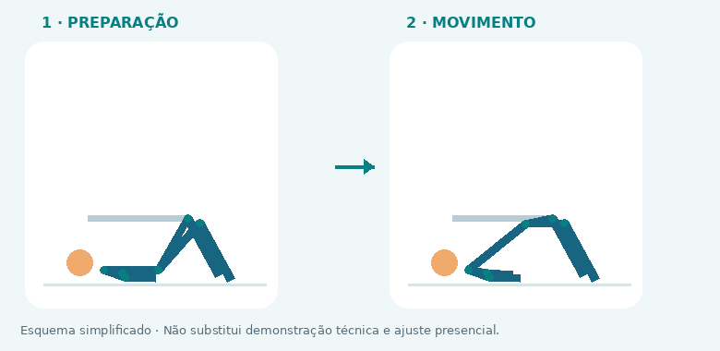
07 · ELEVAÇÃO PÉLVICA
FOCO: Glúteos

COMO FAZER: Apoie a parte alta das costas em banco firme. Eleve o quadril até alinhar tronco e coxas, sem hiperestender a lombar.

EVITE: Terminar arqueando as costas.

ALTERNATIVA: Ponte no solo

↑ ÍNDICE

08 · PONTE NO SOLO
FOCO: Glúteos

COMO FAZER: Deite com pés apoiados e joelhos flexionados. Eleve o quadril e retorne devagar.

EVITE: Empurrar pela lombar ou deixar os joelhos cederem para dentro.

ALTERNATIVA: Elevação pélvica

↑ ÍNDICE

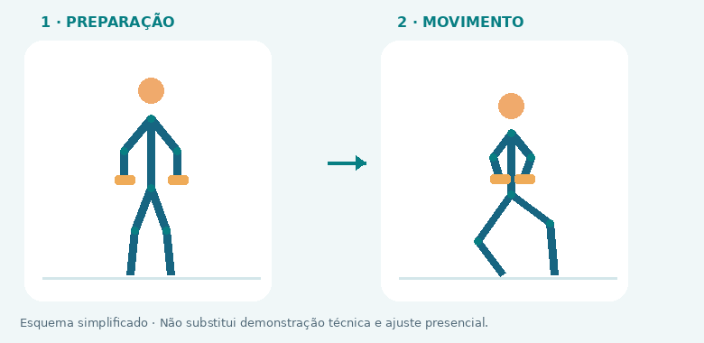
09 · AFUNDO ESTÁTICO
FOCO: Quadríceps / glúteos

COMO FAZER: Mantenha uma base estável e desça verticalmente, flexionando os dois joelhos. Use apoio se precisar.

EVITE: Perder equilíbrio e encurtar o movimento sem necessidade.

ALTERNATIVA: Agachamento goblet

↑ ÍNDICE

10 · AGACHAMENTO BÚLGARO
FOCO: Quadríceps / glúteos

COMO FAZER: Apoie o pé de trás em banco baixo e firme. Desça com controle, usando apoio para equilíbrio quando necessário.

EVITE: Banco alto demais e instabilidade.

ALTERNATIVA: Afundo estático

↑ ÍNDICE

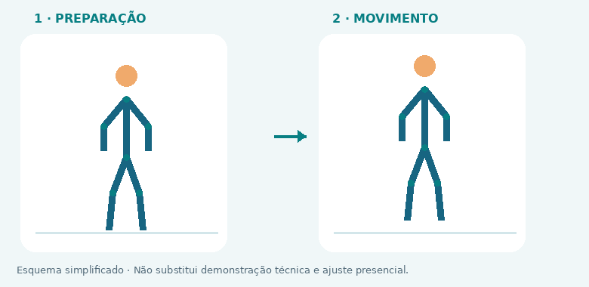
11 · PANTURRILHA EM PÉ
FOCO: Panturrilhas

COMO FAZER: Use apoio estável. Eleve os calcanhares, pause e desça até a amplitude confortável.

EVITE: Quicar ou deixar os tornozelos tombarem.

ALTERNATIVA: Panturrilha sentada

↑ ÍNDICE

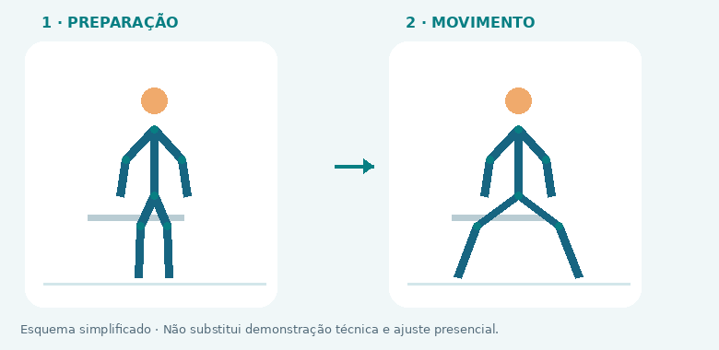
12 · ABDUÇÃO DE QUADRIL NA MÁQUINA
FOCO: Glúteos

COMO FAZER: Ajuste a máquina e afaste os joelhos sem balançar o tronco. Retorne com controle.

EVITE: Transformar o exercício em impulso.

ALTERNATIVA: Abdução em pé com elástico

↑ ÍNDICE

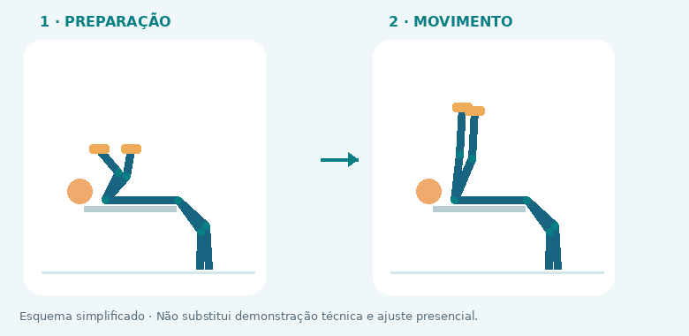
13 · SUPINO COM HALTERES
FOCO: Peitoral / tríceps

COMO FAZER: Em banco firme, mantenha pés apoiados e punhos alinhados. Desça os halteres com controle e empurre para cima.

EVITE: Abrir demais os cotovelos ou perder o apoio dos ombros.

ALTERNATIVA: Flexão de braços

↑ ÍNDICE


14 · SUPINO COM BARRA
FOCO: Peitoral / tríceps

COMO FAZER: Use rack com segurança ou ajuda competente. Apoie pés e costas, desça com controle e empurre sem quicar no peito.

EVITE: Treinar sozinho sem segurança ou perder o controle da barra.

ALTERNATIVA: Supino com halteres

↑ ÍNDICE

15 · SUPINO INCLINADO COM HALTERES
FOCO: Peitoral / tríceps

COMO FAZER: Ajuste o banco em inclinação moderada. Empurre os halteres mantendo ombros estáveis.

EVITE: Elevar os ombros e exagerar na inclinação.

ALTERNATIVA: Supino com halteres

↑ ÍNDICE

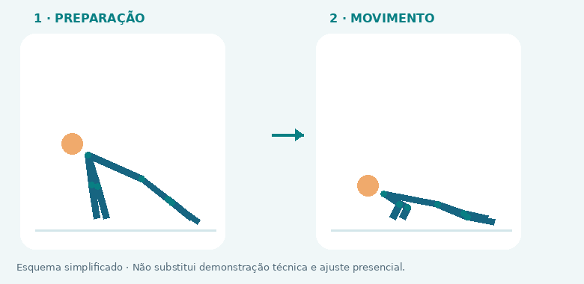
16 · FLEXÃO DE BRAÇOS
FOCO: Peitoral / tríceps / tronco

COMO FAZER: Mantenha corpo alinhado e mãos firmes. Desça o peito entre as mãos e empurre. Eleve as mãos em apoio firme para facilitar.

EVITE: Quadril cair ou cabeça avançar.

ALTERNATIVA: Flexão inclinada

↑ ÍNDICE

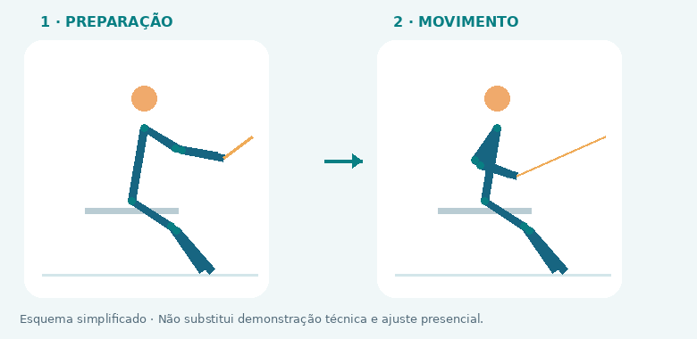
17 · REMADA BAIXA NA POLIA
FOCO: Costas / bíceps

COMO FAZER: Sente estável, puxe em direção ao tronco sem impulsionar a lombar e retorne com controle.

EVITE: Balançar o tronco a cada repetição.

ALTERNATIVA: Remada unilateral com halter

↑ ÍNDICE

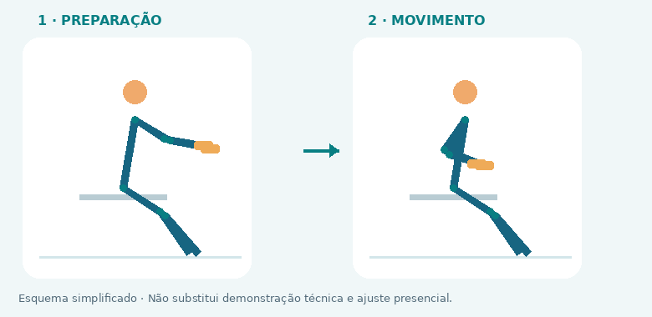
18 · REMADA UNILATERAL COM HALTER
FOCO: Costas / bíceps

COMO FAZER: Apoie uma mão em banco estável. Puxe o cotovelo para trás sem girar o tronco.

EVITE: Torcer o corpo para levantar o peso.

ALTERNATIVA: Remada baixa na polia

↑ ÍNDICE

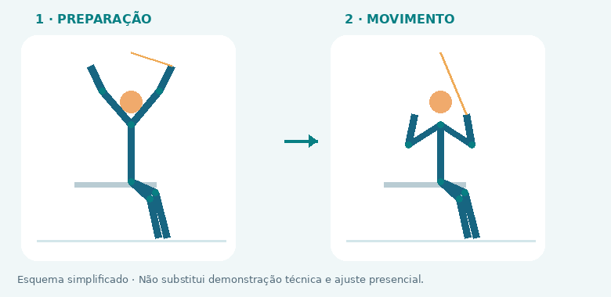
19 · PUXADA PELA FRENTE
FOCO: Costas / bíceps

COMO FAZER: Puxe a barra à frente até a região superior do peito, dentro de amplitude confortável. Suba controlando o peso.

EVITE: Puxar atrás da nuca ou usar impulso.

ALTERNATIVA: Puxada com elástico bem fixado

↑ ÍNDICE

20 · BARRA FIXA ASSISTIDA
FOCO: Costas / bíceps

COMO FAZER: Use máquina assistida ou apoio adequado. Puxe o corpo com controle, sem balanço, e desça sem despencar.

EVITE: Balançar e forçar amplitude dolorosa.

ALTERNATIVA: Puxada pela frente

↑ ÍNDICE

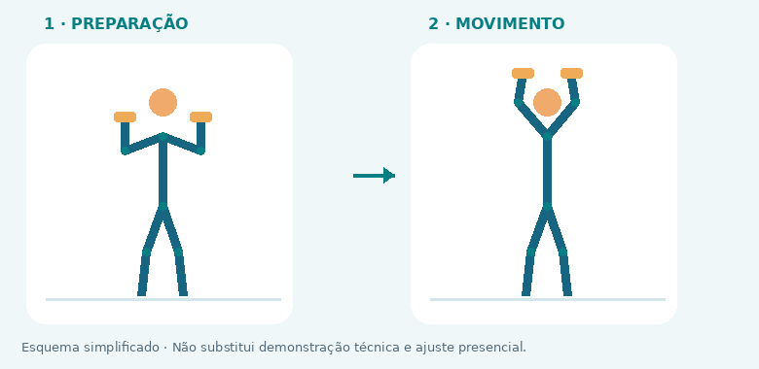
21 · DESENVOLVIMENTO COM HALTERES
FOCO: Ombros / tríceps

COMO FAZER: Sentado com apoio ou em pé estável, empurre os halteres para cima sem arquear a lombar.

EVITE: Compensar com as costas ou usar amplitude dolorosa.

ALTERNATIVA: Desenvolvimento em máquina

↑ ÍNDICE

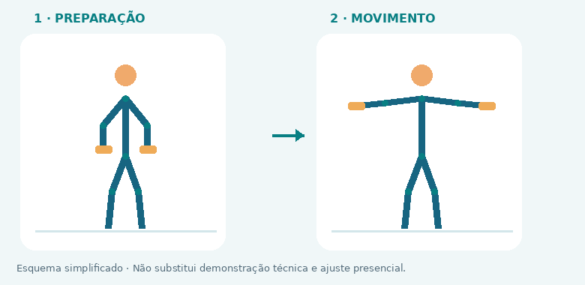
22 · ELEVAÇÃO LATERAL
FOCO: Ombros

COMO FAZER: Eleve os braços lateralmente até altura confortável, com cotovelos levemente flexionados. Desça controlando.

EVITE: Usar impulso ou encolher os ombros.

ALTERNATIVA: Elevação lateral na polia

↑ ÍNDICE

23 · FACE PULL
FOCO: Parte alta das costas / ombros

COMO FAZER: Com polia na altura do rosto, puxe a corda em direção à testa, separando as mãos sem arquear as costas.

EVITE: Carga que impede manter os ombros confortáveis.

ALTERNATIVA: Crucifixo inverso na máquina

↑ ÍNDICE

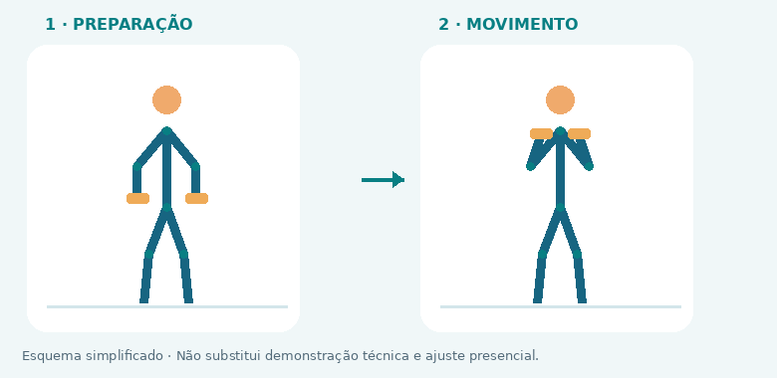
24 · ROSCA COM HALTERES
FOCO: Bíceps

COMO FAZER: Flexione os cotovelos mantendo braços próximos ao tronco. Retorne sem soltar o peso.

EVITE: Balançar o tronco e mover demais os cotovelos.

ALTERNATIVA: Rosca na polia

↑ ÍNDICE

25 · ROSCA MARTELO
FOCO: Bíceps / antebraços

COMO FAZER: Mantenha palmas voltadas uma para a outra. Flexione e estenda os cotovelos com controle.

EVITE: Usar quadril para impulsionar.

ALTERNATIVA: Rosca com halteres

↑ ÍNDICE

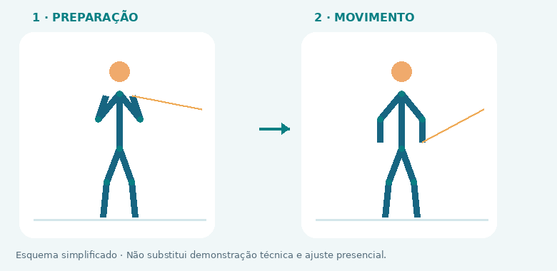
26 · TRÍCEPS NA POLIA
FOCO: Tríceps

COMO FAZER: Mantenha cotovelos junto ao corpo. Estenda os braços sem balançar os ombros e retorne.

EVITE: Inclinar o corpo para usar carga excessiva.

ALTERNATIVA: Extensão de tríceps com elástico

↑ ÍNDICE

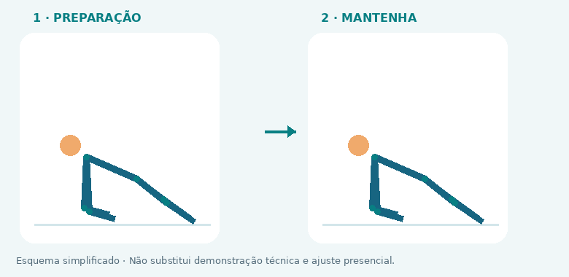
27 · PRANCHA
FOCO: Tronco

COMO FAZER: Apoie antebraços e pés, mantendo tronco firme e respiração fluida. Use joelhos no solo para facilitar.

EVITE: Prender a respiração ou deixar a lombar ceder.

ALTERNATIVA: Dead bug

↑ ÍNDICE

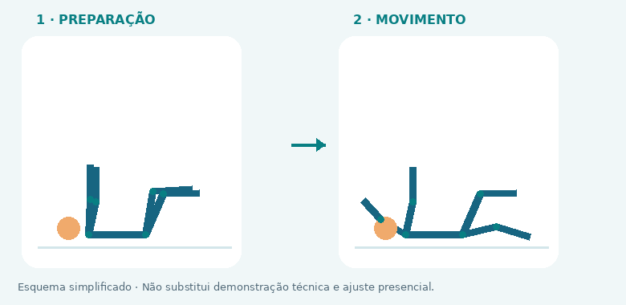
28 · DEAD BUG
FOCO: Tronco

COMO FAZER: Deitado, mantenha tronco estável e mova braço e perna opostos devagar, sem perder a posição da lombar.

EVITE: Estender além do que consegue controlar.

ALTERNATIVA: Prancha com joelhos apoiados

↑ ÍNDICE

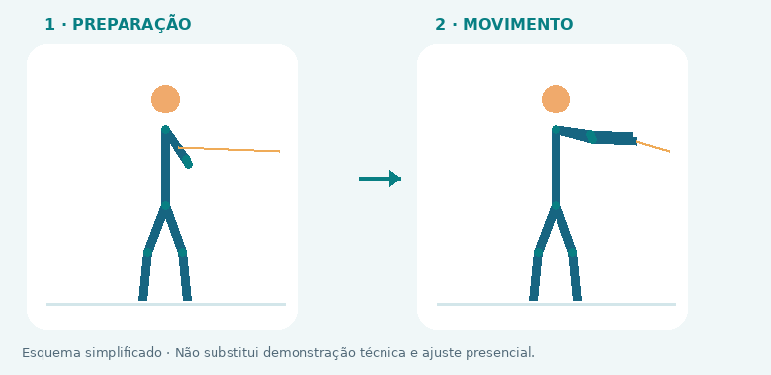
29 · PALLOF PRESS
FOCO: Tronco

COMO FAZER: De lado para uma polia ou elástico bem fixado, empurre as mãos à frente resistindo à rotação.

EVITE: Girar o tronco ou usar tensão excessiva.

ALTERNATIVA: Dead bug

↑ ÍNDICE

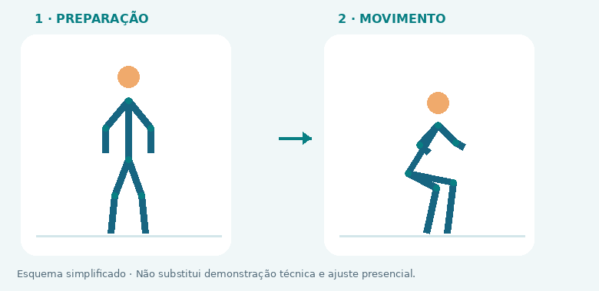
30 · AGACHAMENTO ATÉ BANCO
FOCO: Quadríceps / glúteos

COMO FAZER: Sente suavemente em uma cadeira firme e levante sem se jogar. Ajuste a altura e use apoio se necessário.

EVITE: Cadeira instável ou perder controle ao sentar.

ALTERNATIVA: Agachamento goblet

↑ ÍNDICE

31 · REMADA COM ELÁSTICO
FOCO: Costas / bíceps

COMO FAZER: Use ancoragem firme e elástico íntegro. Puxe os cotovelos para trás sem inclinar o corpo.

EVITE: Ancoragem insegura ou elástico danificado.

ALTERNATIVA: Remada unilateral com halter

↑ ÍNDICE

32 · PUXADA COM ELÁSTICO
FOCO: Costas / bíceps

COMO FAZER: Prenda o elástico acima da cabeça em ponto seguro. Puxe à frente e retorne sem soltar a tensão bruscamente.

EVITE: Elástico direcionado ao rosto ou fixação frágil.

ALTERNATIVA: Remada com elástico

↑ ÍNDICE

33 · FLEXÃO INCLINADA
FOCO: Peitoral / tríceps

COMO FAZER: Apoie as mãos em bancada ou banco firme. Alinhe o corpo e leve o peito ao apoio com controle.

EVITE: Usar apoio móvel ou deixar o quadril cair.

ALTERNATIVA: Flexão na parede

↑ ÍNDICE

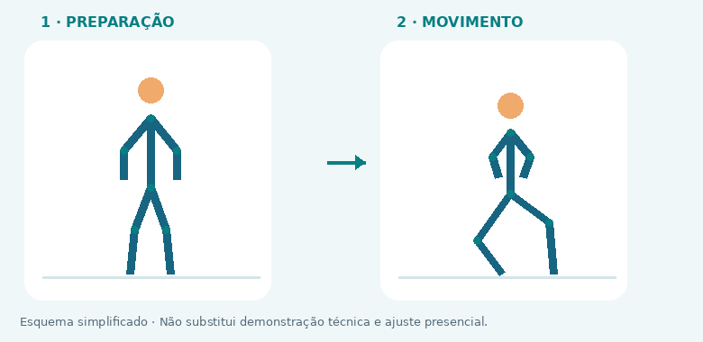
34 · SUBIDA NO DEGRAU
FOCO: Quadríceps / glúteos

COMO FAZER: Use degrau baixo e estável. Suba empurrando pelo pé de cima e desça devagar; use corrimão se necessário.

EVITE: Degrau alto demais ou impulso excessivo da perna de baixo.

ALTERNATIVA: Afundo estático

↑ ÍNDICE

Evolução 12 semanas
CONSISTÊNCIA E AJUSTES

Preencha sessões planejadas e realizadas. O percentual é calculado automaticamente; não mede saúde nem qualidade técnica.

← ÍNDICE

Semana | Início | Planejadas | Realizadas | Adesão | Sono / energia | Dores / limitações | Ajuste para a próxima
1
2
3
4
5
6
7
8
9
10
11
12

Sessões planejadas e realizadas

REVISÃO: progrediu com técnica e RIR adequados? Mantenha o plano. Acumulou fadiga ou dor? Reduza e busque orientação. Não aumente volume só porque a adesão foi alta.

